Feuil1

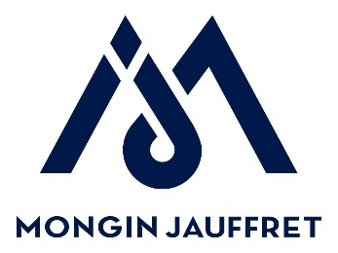
FICHE PRIX PLATEAUX DE SELF

Marché Région Sud Alpes Côte d'Azur N° 2021 210147

 | Date :
 | N° et libellé de l'opération (à remplir pas l'établissement)

 | ÉTABLISSEMENT
 | Nom établissement :
 | Adresse :

 | Code postal :
 | Ville:

 | Date de livraison souhaitée :
 | Personne à contacter pour livraison :
 | Téléphone :
 | Mail :

Ligne BPU | Désignation |  | Nb de plateaux | Prix unitaire (HT) | Montant (HT)
2 | Achat de plateaux neufs : Plateau de self modèle allégé (multiple de 20) (intégrant la reprise des plateaux usagés) Modèle POLY STR ALLEGE |  | 60 | 9.76 € | 585.60 €
5 | Opération recyclage seule : Reprise de plateaux usagés pour recyclage (minimum de 150 plateaux) |  | 0 | 1.00 € | - €
 |  |  |  | Tx de TVA 20 % | 117.12 €
 |  |  |  | Montant total TTC | 702.72 €

 | Cachet établissement | Date et signature du chef d'établissement

 | Pour toute question, contacter : | MONGIN JAUFFRET
 | Nom : | Magali MICHEL
 | Tel : | 04 91 43 19 19
 | Mail : | contact@mjpro.fr

